상품제안서
오아 4단 접이식 무선 블루투스 키보드 | 상품코드: S43475

 |  |  |  |  |  |  | 02-713-8555 | www.synergygift.co.kr
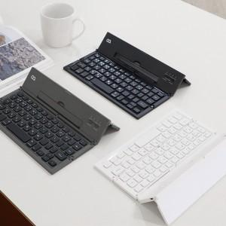 

【상세/제작정보】

【인쇄/포장옵션】 | 레이저 / 포장지포장

【공급단가】 | 수량 | 50~ | 100~ | 500~ | 1,000~ | 3,000~
*VAT별도 | 단가 | 34,090원 | 33,270원 | 31,900원 | 31,090원 | 30,270원

【상품 URL】 | https://www.synergygift.co.kr:443/src/goods_detail.php?gdno=43475

